关系图
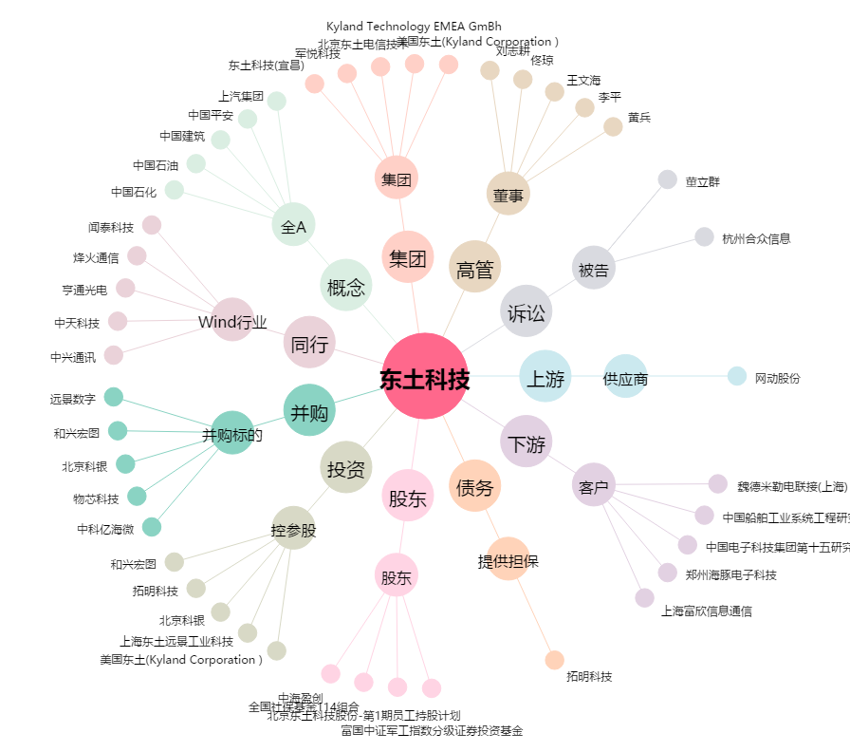
东土科技[300353.SZ] - 关系概览图

